Stemne-oversikt
Generell info for stemna kan her legges inn i dei gule felta, dette overføres automatisk til stemnearkene etc

Arrangørklubb:
Stad:

Stemneark | Dato: | Stemnenavn | Type stemne | Aviklingsmetode | Jurymedlemmer
Stemne 1 Singel
Stemne 2 Singel
Stemne 3 Singel
Stemne Par
Stemne 4 manns-lag
Stemne Singel m/kongel.
NM Kongelag
Veiledning:
På arket "Oversikt-kastere-fra-NC-2025" kan arrangøren ved singel stemner legge inn påmeldinger i ei av stemne "kolonnene", legg inn et 1 tall i ei av kolonnene til høgre for kasteren sitt navn, dersom det er nye kastere legg du dei inn. Når dei forhåndspåmeldte kasterene er lagt inn og sortert, markerer du kaster og klubb, så kopierer du dei og limer dei inn i arket for det aktuelle stemnet. Gi kasterene tilfeldig startnummer (eller trekk ut nr), merk området frå St.nr til og med Pl. inl og sorter kasterene etter startnummer, etterpåmeldinger legges til på slutten av lista, før påmeldingslista skrives ut kan du fjerne tala i Pl.nr kolonna.
-----------
Når innledende kasting er ferdig legges resultatene inn i poeng og skår kolonna (ved bruk av Gloppen metoden). Når alle resultatene er lagt inn, sorteres lista etter både poeng og skår (først skår, deretter poeng frå størst til minst). Sjekk at kastere med lik poeng og skår sum, har blitt rangert rett. Legg inn tall i kolonna Pl.inl og sett inn ei tom linje over nr 1 og ei etter siste kaster i A-Gruppa, i dei tomme linjene skrives inn "A-Gruppa" og "B-Gruppa"som "overskrifter". Denne lista kan no skrivast ut for info om fordeling til A og B gruppene til kasterene etter innledende kasting.
-------------
Etter kvart som kasterene blir slått ut i avsluttande kasting legges plasseringa inn i første kolonna "Pl.nr.". Når stemnet er ferdig og alle reultata er lagt inn markeres kolonnene frå Pl.nr til Pl.inl og sorteres etter Pl.nr, når dette er gjort for både A og B gruppa, og ev klasse 2 er resultatlista nesten ferdig, husk å merkere med X for dei som skal premierast. Tomme rader etter B gruppa og klasse 2 kan merkes og slettes. Slett også uaktuelle NC poeng.
Dersom arrangøren vil som beskrevet her legge inn resultatene i excel underveis i stemnet, er det erfaringsmessig ein fordel at dette gjøres av ein person i tillegg til dei i sekretariat som styrer med trekking cuprunder, utdeling av startkort etc. Husk å sende den endelege resultatlista til NC koordinatoren snarast, helst i excel slik at han endre detaljer om nødvendig, før denne legges ut på resultatsida.
NB, frå og med 2026 kaster alle no i klasse 1, nybegynnere (godkjende), starter innleiande kampar med 8 skårpoeng i kasting med Gloppen og NH.metoden.
5/4/2026 Lars Arne Kolås

Innbydelse
Eksempel på innbydelse med info i samsvar med regelverket i Handboka.

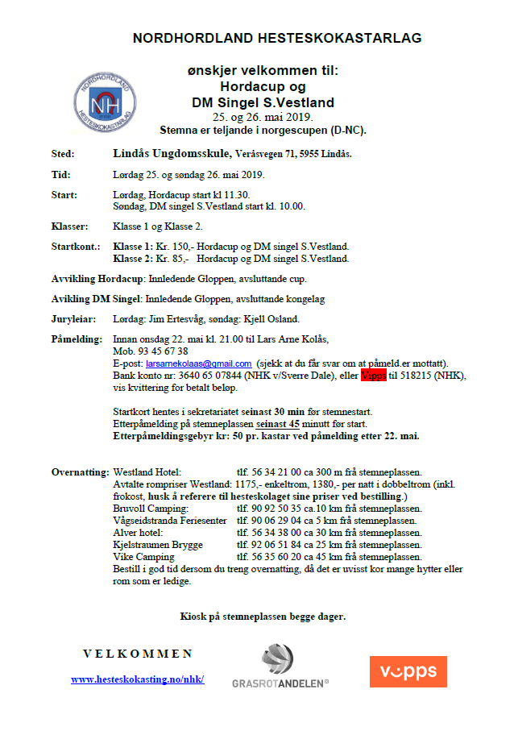

Info-frå-Handboka
Info frå Handboka 2021 om: Organisering hesteskokonkurranse, juryoppgaver, innbyding/påmelding, stemneinformasjon og premiering.

Regel 13: Organisering av hesteskokonkurranse.
1. Ved alle terminfesta stemner skal arrangøren oppnemne ein stemneleiar. Stemneleiaren er
ansvarleg for at eit hestskostemne blir avvikla på ein best mogeleg og effektiv måte.
Stemneleiaren har hovedansvaret for:
- at bana er i tilfredstillande stand og at nødvendige hjelpemiddel, som for eksempel
jernriver og slegger, er på plass.
- at nødvendig informasjon, som kastnøklar, startlister osv, er lett tilgjengeleg for deltakarane.
- at sekretæriatet har tilfredsstillande bemanning, og at det fungerer optimalt.
2. Ved alle terminfesta stemner skal det oppnemnast ein stemnejury som skal ha fylgjande
medlemer:
A: Leiar (oppnemnd av NHF) B: Stemneleiar C: Ein kastar, ikkje medlem av
arrangørklubb, (oppnemnd av arrangør).
Juryen er den høgste myndigheit på stemnet og juryen sine avgjerder er endelege.
3. Juryen sine oppgåver:
1:Juryen skal sjå etter at konkurransen vert gjennomført etter NHF sitt reglement.
2:Juryen kan gripe inn og foreta endringar i stemneavviklinga om forholda tilseier det.
3:Godkjenne bana.
4:Godkjenne trekning av cuprunder.
5:Ta avgjerder i tvilstilfelle.
6:Handsame protester.
7:Bestemme antal kastrundar. Bestemme antal deltakarar til avsluttande kasting, og eventuell mellomrunde.
8:Avgjere om eit stemne skal avbrytast (regel 96)
9:Bestemme utgang for klasse 2 (regel 30.7)
10:Kan godkjenne par etter regel 12.1
11:Bestemme evt. w.o. 1.cuprunde (regel 12.4)
12:Leiaren for juryen skal sende stemnerapport om arrangementet til leiarenfor NHF dersom NHF sitt regelverk ikkje er følgd, eller det har vore protestar under stemnet.
13:Bestemme om evt. auke utgangen i finalen til 30 skårpoeng (regel 21.6)
14:Bestemme om seeding skal nyttast i meir enn i fyrste cuprunde
(regel 11.11)
15:Evt. ta avgjerder etter kapittel 7.
16:Antal kastarar pr. kongelag og antal kongelag og evt. cuprunder
(regel 44)
17:Ta bestemmelse etter regel 30.7
4. Protestar skal leverast til leiaren av juryen snarast råd og seinast 15 min. etter at resultata er
kunngjort.
Ved klare arrangørfeil er ikkje protestfristen tidsavgrensa. Protestar må likevel vere
innleverte i så god tid at stemnet ikkje vert unødig seinka. Protestar som er levert i rett tid skal
handsamast av juryen snarast. Funksjonærar og deltakarar som er direkte involvert skal
uttale seg før juryen tek si avgjerd.

92. Innbyding/påmelding
1. Innbyding skal sendast skriftleg til alle lag i medlemslista. I innbydinga skal ein nytte det
korrekte namnet på arrangementet iflg. terminlista.
2. Dessutan skal det i innbydinga informerast om:
1. Stemnetype og avviklingsmetode.
2. Når og kvar konkurransen skal haldast.
3. Siste frist for påmelding og adresse for påmelding.
Påmeldingsfristen skal ikkje være tidlegare enn 14 dagar før
konkurransen.
4. Frist for henting av startkort.
5. Reiserute, evt.kiosk på stemneplassen og overnattingsmulegheter.
6. Evt. avvik frå regelverket (sjå kapittel 4.1)
3. Laga står for påmelding av deltakarar til stemner, og står også ansvarleg for at startkontingenten
til dei som er påmelde vert betalt. Startkontingenten skal betalast sjølv om påmelde deltakarar
ikkje møter til start.
4. Einskildpersonar som melder seg på til stemne skal betale startkontingenten ved påmelding.
Einskildpersonar skal ikkje registrerast som deltakar før startkontingenten er betalt.
5. Ved påmelding etter påmeldingsfristen, kan arrangøren pålegge dei etterpåmelde eit ekstragebyr
pr. deltakar.
6. Laga er ansvarlege for at deira medlemer blir påmelde i rett klasse.

93.Stemneinformasjon.
Ved alle stemner skal det informerast på best mogeleg måte om følgjande:
2. Namnet på dei viktigaste funksjonærane og namnet på jurymedlemene.
3. Startliste med klasse, namn, klubb og startnummer for kvar deltakar og evt. pulje og serienummer.
4. Kastnøklar
5. Så snart som mogeleg etter stemneslutt, og evt. protestar er handsama, skal offisielle resultat
kunngjerast.
6. Resultalistene skal sendast NHF sin web-ansvarlege, evt. NC-koordinator, og aktuelle media så
snart råd er. Web-ansvarlege skal legge resultatlistene ut på NHF sine heimesider.
6. Resultatlistene skal innehalde følgjande:
A. Namnet på arrangementet
B. Stemnetype og avviklingsmetode
C. Namn på jurymedlemene
D. Stad, dato og arrangør
E. Antal påmelde og antal startande deltakarar i kvar klasse.
F. Premiering, totalt og i kvar klasse/gruppe
G. Namn, klubb og plassering på alle som deltok.
94.Premiering.
1. I NM- og NC stemner skal ca 1/3 av deltakarane i kvar klasse premierast.
2. All premiering i terminfesta stemner bør merkast med: stemne, klasse og plassering.
3. Premieringa i klasse 2 skal vere minimum 1/3 av deltakarane i klassa.
4. Premieringa i gruppa A skal være betre enn i gruppe B.
5. I klasse 1 skal det delast ut medaljar til dei tre beste i NC-sluttsamandraget. Styret bestemmer elles kor mange som skal premierast i sluttsamandraga, og syter også for premieringa.

